Overlegschema VB
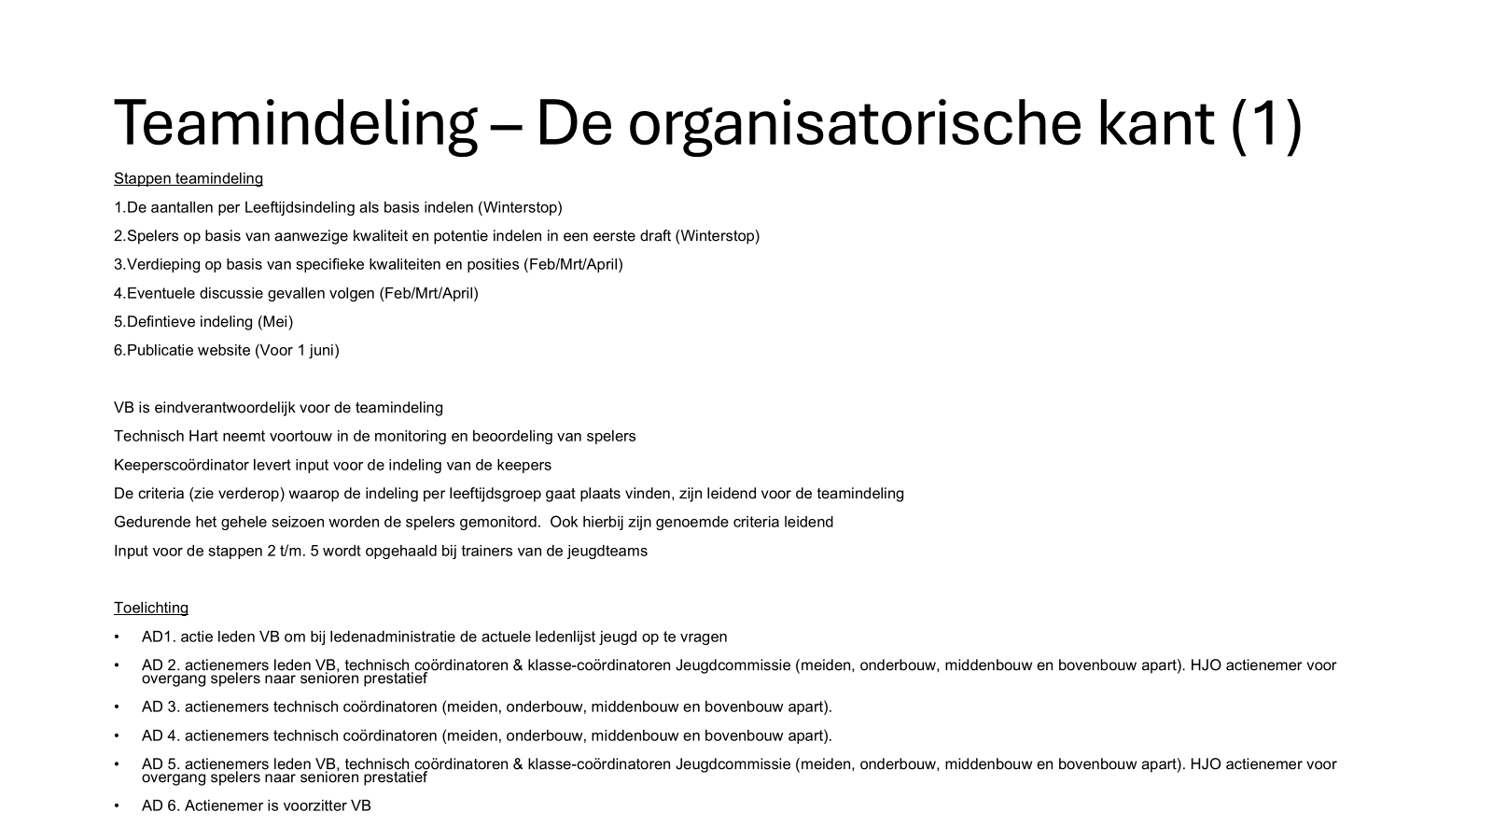
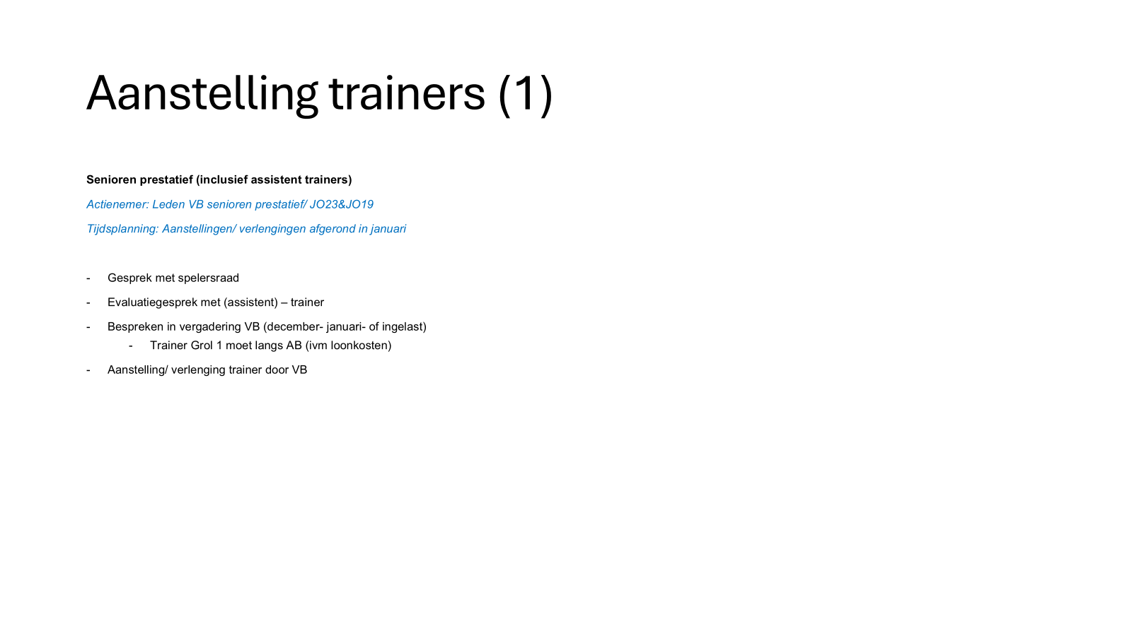
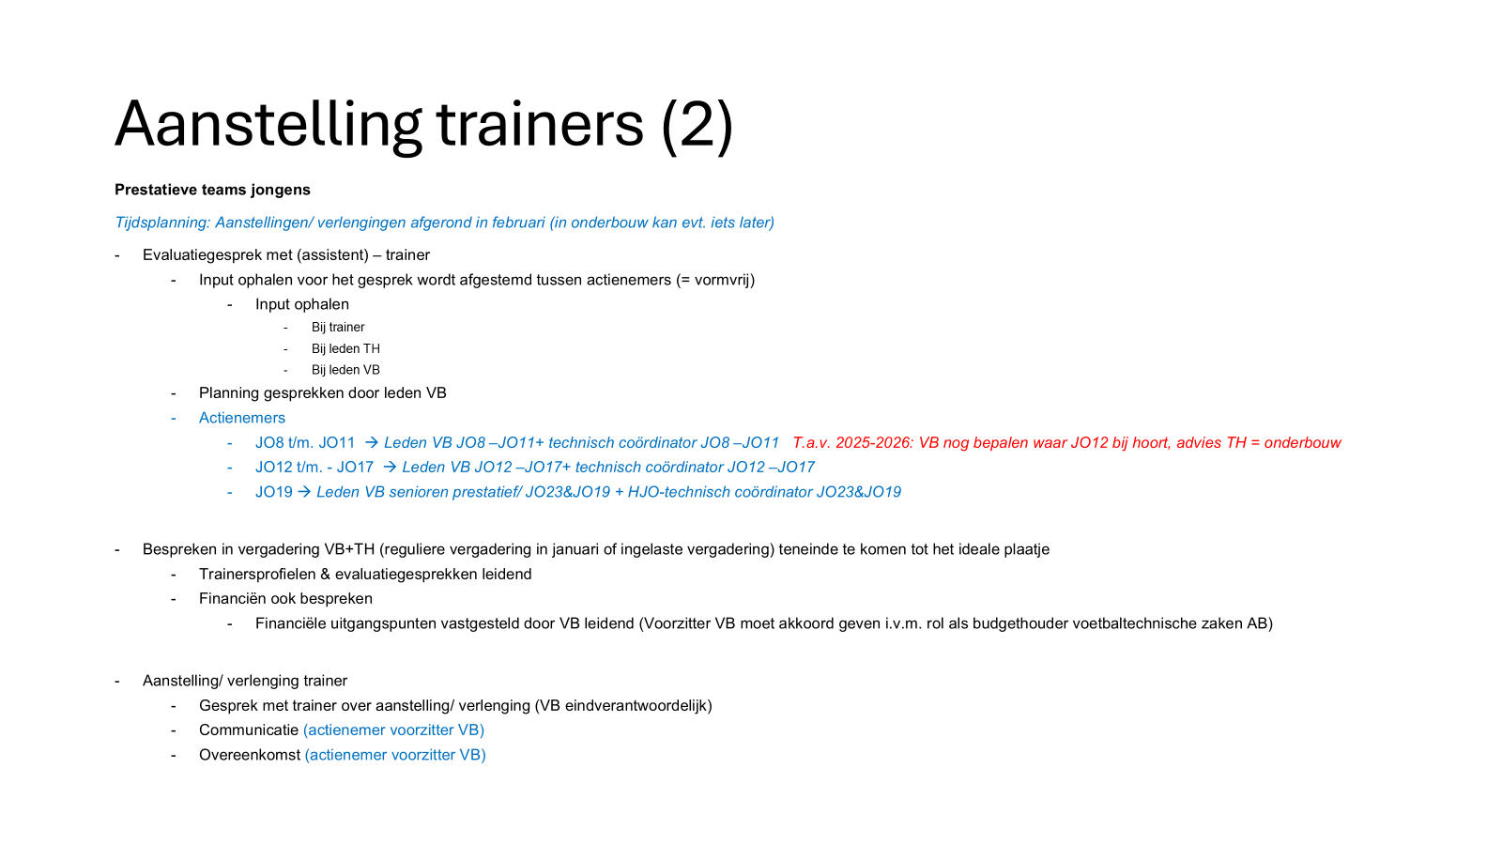
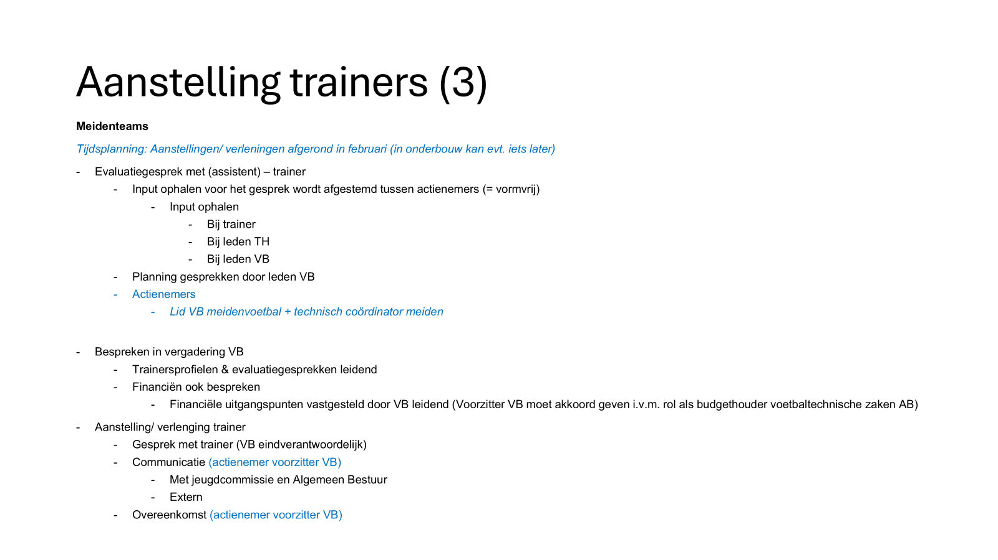
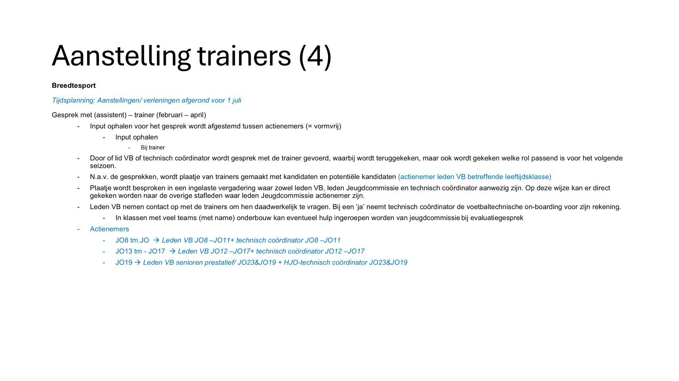
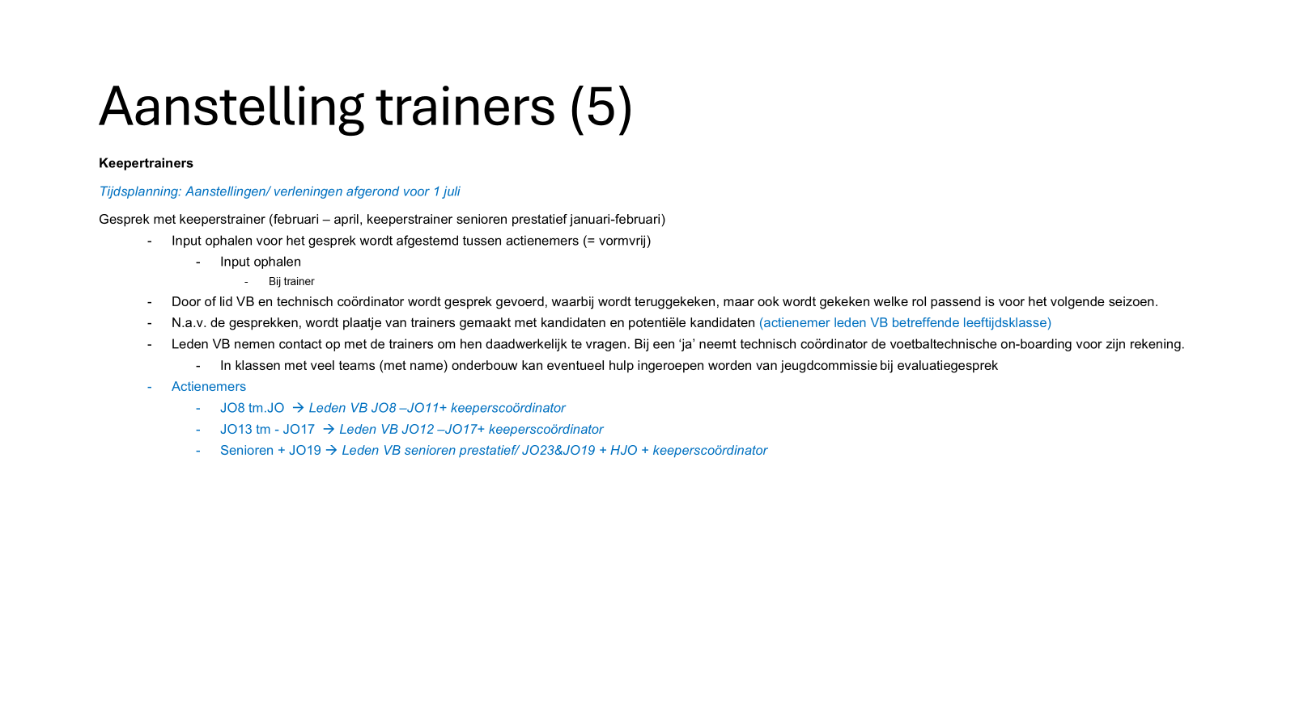
VERGADERSCHEMA VOETBALTECHNISCHE ZAKEN

Dag | Datum | Aanvang | VOETBALBESTUUR | VOETBALBESTUUR TECHNISCH HART VZ. JEUGDCOMMISSIE VZ. SENIORENCOMMISSIE | Opmerking t.a.v. overleg | BELANGRIJKE PROCESSEN VB
 | 2026
Woensdag | 2026-09-09 | 19.30 uur |  | x | Opstartoverleg
Donderdag | 2026-10-01 | 20.00 uur | x
Donderdag | 2026-11-05 | 20.00 uur | x
Zaterdag | 2026-11-21 | 16.30 uur |  | x
Donderdag | 2026-12-17 | 20.00 uur | x |  | Evaluatie trainers 1,2 en 3 en leden technisch hart + plaatje maken seizoen 2026-2027 | Gesprekken spelersraden Grol 1,2 en 3 en evaluatiegesprek met trainers zelf in december, zodat we op 18 december als VB dialoog kunnen voeren en we daarna trainers wel of geen aanbod verlenging kunnen doen. Idem leden TH
Zaterdag | 2027-01-02 | 16.30 uur |  | x | Evaluatie trainers prestatieve jeugdteams + plaatje maken seizoen 2026-2027 + eindejaarsborrel | Na 2 januari kunnen evalautie + eventuele aanstellingsgesprekken jeugdtrainers prestatieve teams plaatsvinden --> zie ook processchema hieronder

 | 2027
Donderdag | 2027-01-21 | 20.00 uur | x |  |  | In januari moet grove teamindeling jeugd + senioren staan --> zie ook processchema hieronder
Donderdag | 2027-02-18 | 20.00 uur | x
Zaterdag | 2027-03-20 | 16.30 uur |  | x
Donderdag | 2027-04-15 | 20.00 uur | x
Zaterdag | 2027-05-08 | 16.30 uur |  | x | In teken van definitieve teamindeling senioren prestatief en jeugd + werving trainers & leiders | Publicatie teamindeling website uiterlijk 10 juni 2026
Donderdag | 2027-06-17 | 20.00 uur | x
Zaterdag | 2027-07-03 | 16.30 uur |  | x | Laatste vergadering met afsluitende borrel

Herfstvakantie M 17-10-2026 tm 25-10-2026
Kerstvakantie 19-12-2026 tm 3-1-2027
Voorjaarsvak. 20-2-2027 tm 28-2-2027
Meivakantie: 24-4 tm 2-5 (adviesweek tm 9-5)
Marveldtoernooi (11/12/13-6-2027, o.v.)

